3.호환성 테스트
3. 호환성 테스트

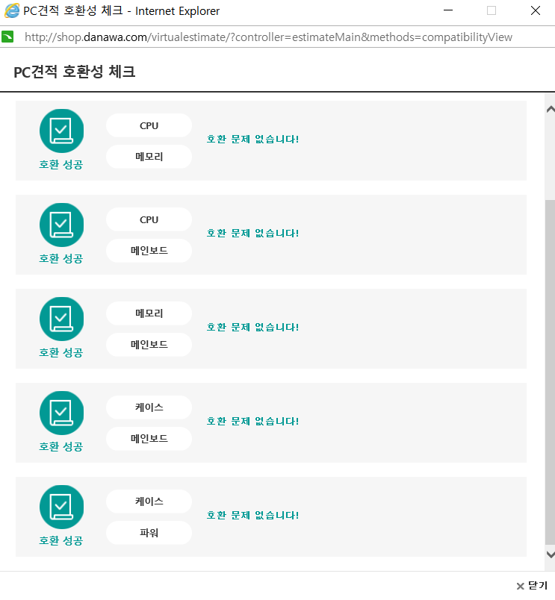

 | ◀ 일반 가정 및 사무용

